收益weekly
日期 | 收益额 | 收益率
2021-12-25 | 116 | 0.00%
2021-12-31 | 30.98 | 0.00%
 | 0 | 0.00%
 | 0 | 0.00%
CB收益表
12/25/2021 | 116 | 0.00%
12/31/2021 | 30.98 | 0.00%
 | 0 | 0.00%
 | 0 | 0.00%
 | 0 | 0.00%
 | 0 | 0.00%
 | 0 | 0.00%
 | 0 | 0.00%
 | 0 | 0.00%
 | 0 | 0.00%
 | 0 | 0.00%
 | 0 | 0.00%
 | 0 | 0.00%
 | 0 | 0.00%
 | 0 | 0.00%
 | 0 | 0.00%
 | 0 | 0.00%
 | 0 | 0.00%
 | 0 | 0.00%
 | 0 | 0.00%
 | 0 | 0.00%
 | 0 | 0.00%
 | 0 | 0.00%
 | 0 | 0.00%

方案
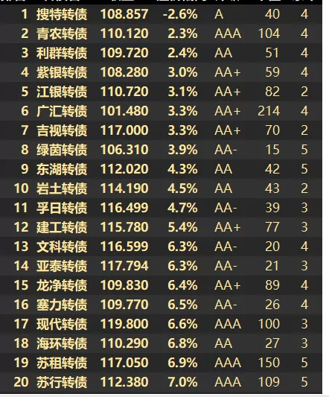

价格低于115
溢价率低于50%

